订单封面
 |  | 订单封面

一、款式图、基本信息
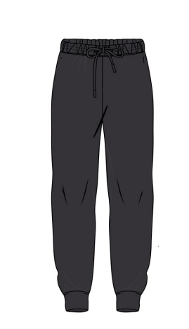 | 款号 | G5915AX |  |  | 客户 | DeFacto Perakende Tic. A.S.
 | 品名 | 女成人针织休闲长裤 |  |  | 总数量 | 2016
 | 工厂 | 江阴广利 |  |  | 业务员 | JENNY 秦小吉
 | 交期 | 2025-10-30 |  |  | 制单 | JENNY 秦小吉 2025/9/30

二、订单生产明细
款号 | 颜色代号 | 颜色名称 | 交期 | S | M | L | XL | 合计
G5915AX | BN91-BROWN | 裤子： 素色棕色 |  | 167 | 334 | 334 | 167 | 1002
 | BR248-BORDEAUX | 裤子： 素色酒红色 |  | 169 | 338 | 338 | 169 | 1014
尺码小计 |  |  |  | 336 | 672 | 672 | 336 | 2016

